상품제안서
거치톡(에폭시) | 상품코드: F29061

 |  |  |  |  |  |  | 02-412-0044 | www.easy1.co.kr
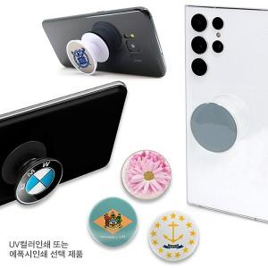

【상세/제작정보】 | 투명바디 공급가 상이

【인쇄/포장옵션】 | / 브리스터케이스

【공급단가】 | 수량 | 300~ | 500~ | 1,000~ | 3,000~ | 5,000~
*VAT별도 | 블랙바디 | 700원 | 690원 | 670원 | 640원 | 620원
 | 화이트바디 | 700원 | 690원 | 670원 | 640원 | 620원
 | 투명바디 | 720원 | 710원 | 700원 | 670원 | 640원

【상품 URL】 | https://dev.easy1.co.kr:443/src/goods_detail.php?gdno=29061

